Hoja 1
Realizar la prueba de escritorio 1) para un arreglo de 3 elementos (10, 20 y 30) donde se busque el nro 20
Escenario de Pruebas : | long<-3 nroABuscar<- 20 |  |  |  |  |  |  |  |  |  |  |  | ALGORITMO
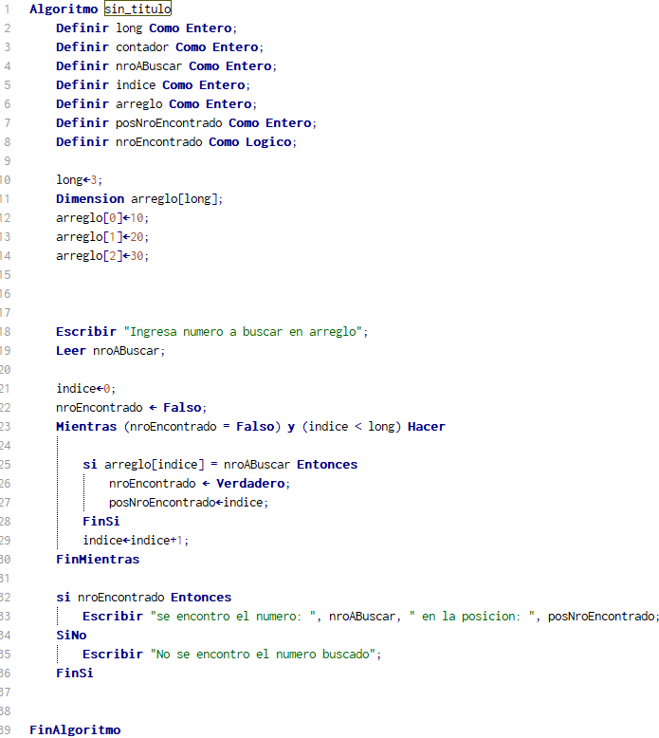
paso (linea) | long | contador | nroABuscar | indice | arreglo[indice] | posNroEncontrado | nroEncontrado | nroEncontrado=falso Y indice < long | arreglo[indice] = nroABuscar | si nroEncontrado | E/S | Comentarios
1 | 3 |  |  |  |  |  |  |  |  |  |  | long<-3 arreglo[0]<-10; arreglo[1]<-20; arreglo[2]<-30;
2 | 3 |  | 20 |  |  |  |  |  |  |  | S: Ingresa numero a buscar en arreglo E: nroABuscar
3 | 3 |  | 20 | 0 | 10 |  | FALSE |  |  |  |  | indice<-0; nroEncontrado <- Falso;
4 | 3 |  | 20 | 0 | 10 |  | FALSE | TRUE | FALSE |  |  | Mientras
5 | 3 |  | 20 | 1 | 20 | 1 | TRUE | TRUE | TRUE |  |  | Indice+1 Entra al SI
6 | 3 |  | 20 | 2 | 20 | 1 | TRUE | FALSE |  |  |  | Indice+1 FinMientras
7 | 3 |  | 20 | 2 | 20 | 1 | TRUE |  |  | TRUE | S: se encontro el numero: 20 en la posicion: 1 | FinAlgoritmo
8
9
10
11
12
13

Realizar la prueba de escritorio 2) para un arreglo de 3 elementos (10, 20 y 30) donde se busque el nro 40
Escenario de Pruebas : | long<-3 nroABuscar<- 40

paso (linea) | long | contador | nroABuscar | indice | arreglo[indice] | posNroEncontrado | nroEncontrado | nroEncontrado=falso Y indice < long | arreglo[indice] = nroABuscar | si nroEncontrado | E/S | Comentarios
1 | 3 |  |  |  |  |  |  |  |  |  |  | long<-3 arreglo[0]<-10; arreglo[1]<-20; arreglo[2]<-30;
2 | 3 |  | 40 |  |  |  |  |  |  |  | S: Ingresa numero a buscar en arreglo E: nroABuscar
3 | 3 |  | 40 | 0 | 10 |  | FALSE |  |  |  |  | indice<-0; nroEncontrado <- Falso;
4 | 3 |  | 40 | 0 | 10 |  | FALSE | TRUE | FALSE |  |  | Mientras
5 | 3 |  | 40 | 1 | 20 |  | FALSE | TRUE | FALSE |  |  | indice+1
6 | 3 |  | 40 | 2 | 30 |  | FALSE | TRUE | FALSE |  |  | indice+1
7 | 3 |  | 40 | 3 |  |  | FALSE | FALSE |  |  |  | indice+1 FinMientras
8 | 3 |  | 40 | 3 |  |  | FALSE |  |  | FALSE | S:No se encontro el numero buscado
9
10
11
12
13

